Graf1
Graf 1: Podiel detí študujúcich na VŠ vzhľadom na príjem ich rodičov1, 2
Prijmova skupina | Podiel deti na VS | Priemer
1 | 53% | 61%
2 | 51% | 61%
3 | 50% | 61%
4 | 50% | 61%
5 | 51% | 61%
6 | 52% | 61%
7 | 54% | 61%
8 | 55% | 61%
9 | 57% | 61%
10 | 59% | 61%
11 | 59% | 61%
12 | 61% | 61%
13 | 62% | 61%
14 | 62% | 61%
15 | 64% | 61%
16 | 67% | 61%
17 | 70% | 61%
18 | 74% | 61%
19 | 80% | 61%
20 | 89% | 61%

Graf2
Graf 2: Medzinárodné porovnanie vzťahu medzi vysokoškolským vzdelaním a príjmom rodičov
 | Slovakia | USA | Ireland | France
1 | 52% | 0.2775 | 0.3926 | 0.34
2 | 50% | 0.345 | 0.4312 | 0.36
3 | 51% | 0.4125 | 0.5032 | 0.43
4 | 55% | 0.48 | 0.5222 | 0.46
5 | 58% | 0.5475 | 0.5712 | 0.53
6 | 60% | 0.615 | 0.5922 | 0.53
7 | 62% | 0.6825 | 0.675 | 0.56
8 | 65% | 0.75 | 0.6795 | 0.74
9 | 72% | 0.8175 | 0.7637 | 0.73
10 | 85% | 0.885 | 0.83 | 0.89

Graf3
Graf 3: Podiel detí študujúcich na vysokých školách vzhľadom na príjem ich rodičov a pohlavie
decil | Synovia | Dcery
1 | 54% | 45%
2 | 56% | 48%
3 | 49% | 54%
4 | 47% | 63%
5 | 49% | 68%
6 | 50% | 70%
7 | 51% | 73%
8 | 56% | 75%
9 | 64% | 81%
10 | 80% | 89%

Graf4
Graf 4: Podiel detí študujúcich na vysokej škole v závislosti od okresu

okres | podiel na VS
Bratislava I | 0.86
Bratislava II | 0.79
Bratislava III | 0.78
Bratislava IV | 0.82
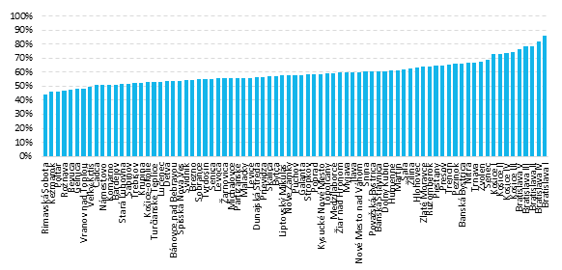
Bratislava V | 0.76
Malacky | 0.56
Pezinok | 0.66
Senec | 0.69
Dunajská Streda | 0.56
Galanta | 0.58
Hlohovec | 0.63
Piešťany | 0.64
Senica | 0.55
Skalica | 0.57
Trnava | 0.67
Bánovce nad Bebravou | 0.54
Ilava | 0.60
Myjava | 0.60
Nové Mesto nad Váhom | 0.60
Partizánske | 0.56
Považská Bystrica | 0.61
Prievidza | 0.57
Púchov | 0.58
Trenčín | 0.66
Komárno | 0.51
Levice | 0.56
Nitra | 0.67
Nové Zámky | 0.58
Šaľa | 0.62
Topoľčany | 0.59
Zlaté Moravce | 0.64
Bytča | 0.57
Čadca | 0.51
Dolný Kubín | 0.61
Kysucké Nové Mesto | 0.59
Liptovský Mikuláš | 0.58
Martin | 0.62
Námestovo | 0.51
Ružomberok | 0.64
Turčianske Teplice | 0.53
Tvrdošín | 0.55
Žilina | 0.63
Banská Bystrica | 0.66
Banská Štiavnica | 0.61
Brezno | 0.55
Detva | 0.54
Krupina | 0.53
Lučenec | 0.53
Poltár | 0.46
Revúca | 0.47
Rimavská Sobota | 0.44
Veľký Krtíš | 0.50
Zvolen | 0.67
Žarnovica | 0.56
Žiar nad Hronom | 0.60
Bardejov | 0.51
Humenné | 0.61
Kežmarok | 0.46
Levoča | 0.55
Medzilaborce | 0.59
Poprad | 0.58
Prešov | 0.65
Sabinov | 0.52
Snina | 0.60
Stará Ľubovňa | 0.51
Stropkov | 0.58
Svidník | 0.54
Vranov nad Topľou | 0.49
Gelnica | 0.48
Košice I | 0.73
Košice II | 0.73
Košice III | 0.74
Košice IV | 0.73
Košice-okolie | 0.53
Michalovce | 0.56
Rožňava | 0.47
Sobrance | 0.55
Spišská Nová Ves | 0.54
Trebišov | 0.52

Obrazok1
Obrázok 1: Podiel študentov na vysokých školách pochádzajúcich z 20 % najmenej zarábajúcich rodín
Bratislava I | 77%
Bratislava II | 65%
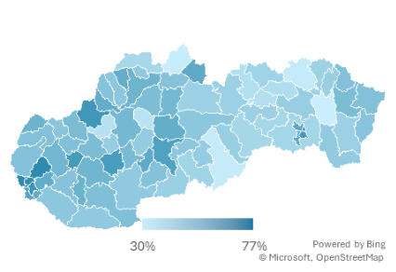
Bratislava III | 67%
Bratislava IV | 68%
Bratislava V | 59%
Malacky | 47%
Pezinok | 68%
Senec | 55%
Dunajská Streda | 45%
Galanta | 46%
Hlohovec | 62%
Piešťany | 48%
Senica | 47%
Skalica | 53%
Trnava | 51%
Bánovce nad Bebravou | 35%
Ilava | 55%
Myjava | 46%
Nové Mesto nad Váhom | 49%
Partizánske | 42%
Považská Bystrica | 45%
Prievidza | 51%
Púchov | 47%
Trenčín | 64%
Komárno | 44%
Levice | 44%
Nitra | 52%
Nové Zámky | 48%
Šaľa | 53%
Topoľčany | 49%
Zlaté Moravce | 62%
Bytča | 55%
Čadca | 38%
Dolný Kubín | 46%
Kysucké Nové Mesto | 44%
Liptovský Mikuláš | 41%
Martin | 49%
Námestovo | 30%
Ružomberok | 51%
Turčianske Teplice | 34%
Tvrdošín | 56%
Žilina | 52%
Banská Bystrica | 55%
Banská Štiavnica | 56%
Brezno | 45%
Detva | 45%
Krupina | 47%
Lučenec | 40%
Poltár | 43%
Revúca | 42%
Rimavská Sobota | 31%
Veľký Krtíš | 42%
Zvolen | 60%
Žarnovica | 50%
Žiar nad Hronom | 43%
Bardejov | 31%
Humenné | 49%
Kežmarok | 35%
Levoča | 35%
Medzilaborce | 47%
Poprad | 41%
Prešov | 42%
Sabinov | 36%
Snina | 47%
Stará Ľubovňa | 40%
Stropkov | 42%
Svidník | 41%
Vranov nad Topľou | 30%
Gelnica | 39%
Košice I | 57%
Košice II | 56%
Košice III | 65%
Košice IV | 62%
Košice - okolie | 39%
Michalovce | 41%
Rožňava | 39%
Sobrance | 46%
Spišská Nová Ves | 41%
Trebišov | 43%

Obrazok2
Obrázok 2: Podiel študentov na vysokých školách pochádzajúcich z 10 % najviac zarábajúcich rodín
Okres | podiel
Bratislava I | 91%
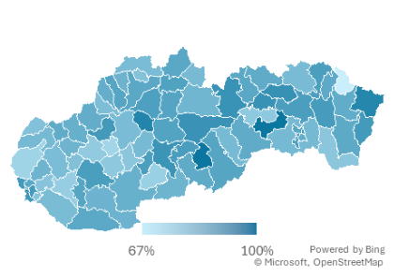
Bratislava II | 90%
Bratislava III | 86%
Bratislava IV | 90%
Bratislava V | 91%
Malacky | 74%
Pezinok | 83%
Senec | 78%
Dunajská Streda | 80%
Galanta | 76%
Hlohovec | 79%
Piešťany | 83%
Senica | 81%
Skalica | 79%
Trnava | 80%
Bánovce nad Bebravou | 90%
Ilava | 80%
Myjava | 85%
Nové Mesto nad Váhom | 84%
Partizánske | 74%
Považská Bystrica | 87%
Prievidza | 81%
Púchov | 84%
Trenčín | 85%
Komárno | 86%
Levice | 84%
Nitra | 89%
Nové Zámky | 83%
Šaľa | 87%
Topoľčany | 76%
Zlaté Moravce | 77%
Bytča | 83%
Čadca | 81%
Dolný Kubín | 88%
Kysucké Nové Mesto | 79%
Liptovský Mikuláš | 82%
Martin | 88%
Námestovo | 86%
Ružomberok | 87%
Turčianske Teplice | 96%
Tvrdošín | 81%
Žilina | 86%
Banská Bystrica | 87%
Banská Štiavnica | 89%
Brezno | 92%
Detva | 89%
Krupina | 75%
Lučenec | 86%
Poltár | 100%
Revúca | 81%
Rimavská Sobota | 87%
Veľký Krtíš | 83%
Zvolen | 91%
Žarnovica | 78%
Žiar nad Hronom | 81%
Bardejov | 81%
Humenné | 85%
Kežmarok | 86%
Levoča | 92%
Medzilaborce | 67%
Poprad | 92%
Prešov | 89%
Sabinov | 92%
Snina | 95%
Stará Ľubovňa | 85%
Stropkov | 86%
Svidník | 89%
Vranov nad Topľou | 89%
Gelnica | 100%
Košice I | 87%
Košice II | 89%
Košice III | 92%
Košice IV | 85%
Košice - okolie | 81%
Michalovce | 86%
Rožňava | 85%
Sobrance | 90%
Spišská Nová Ves | 77%
Trebišov | 78%

Graf5
Obrázok 1: Podiel študentov na vysokých školách pochádzajúcich z 20 % najmenej zarábajúcich rodín

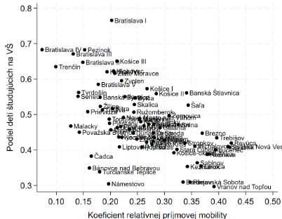
okres | coefficient | podiel deti na VS
Bratislava I | 0.20 | 0.77
Bratislava II | 0.15 | 0.65
Bratislava III | 0.13 | 0.67
Bratislava IV | 0.07 | 0.68
Bratislava V | 0.18 | 0.59
Malacky | 0.13 | 0.47
Pezinok | 0.15 | 0.68
Senec | 0.14 | 0.55
Dunajská Streda | 0.24 | 0.45
Galanta | 0.29 | 0.46
Hlohovec | 0.21 | 0.62
Piešťany | 0.20 | 0.48
Senica | 0.28 | 0.47
Skalica | 0.24 | 0.53
Trnava | 0.19 | 0.51
Bánovce nad Bebravou | 0.16 | 0.35
Ilava | 0.23 | 0.55
Myjava | 0.20 | 0.46
Nové Mesto nad Váhom | 0.22 | 0.49
Partizánske | 0.28 | 0.42
Považská Bystrica | 0.14 | 0.45
Prievidza | 0.16 | 0.51
Púchov | 0.22 | 0.47
Trenčín | 0.10 | 0.64
Komárno | 0.22 | 0.44
Levice | 0.28 | 0.44
Nitra | 0.20 | 0.52
Nové Zámky | 0.26 | 0.48
Šaľa | 0.34 | 0.53
Topoľčany | 0.20 | 0.49
Zlaté Moravce | 0.21 | 0.62
Bytča | 0.25 | 0.55
Čadca | 0.16 | 0.38
Dolný Kubín | 0.21 | 0.46
Kysucké Nové Mesto | 0.22 | 0.44
Liptovský Mikuláš | 0.22 | 0.41
Martin | 0.25 | 0.49
Námestovo | 0.20 | 0.30
Ružomberok | 0.24 | 0.51
Turčianske Teplice | 0.18 | 0.34
Tvrdošín | 0.14 | 0.56
Žilina | 0.18 | 0.52
Banská Bystrica | 0.18 | 0.55
Banská Štiavnica | 0.34 | 0.56
Brezno | 0.37 | 0.45
Detva | 0.28 | 0.45
Krupina | 0.26 | 0.47
Lučenec | 0.39 | 0.40
Poltár | 0.30 | 0.43
Revúca | 0.42 | 0.42
Rimavská Sobota | 0.35 | 0.31
Veľký Krtíš | 0.28 | 0.42
Zvolen | 0.22 | 0.60
Žarnovica | 0.31 | 0.50
Žiar nad Hronom | 0.25 | 0.43
Bardejov | 0.33 | 0.31
Humenné | 0.25 | 0.49
Kežmarok | 0.34 | 0.35
Levoča | 0.37 | 0.35
Medzilaborce | 0.27 | 0.47
Poprad | 0.26 | 0.41
Prešov | 0.27 | 0.42
Sabinov | 0.36 | 0.36
Snina | 0.33 | 0.47
Stará Ľubovňa | 0.32 | 0.40
Stropkov | 0.34 | 0.42
Svidník | 0.42 | 0.41
Vranov nad Topľou | 0.39 | 0.30
Gelnica | 0.38 | 0.39
Košice I | 0.27 | 0.57
Košice II | 0.28 | 0.56
Košice III | 0.21 | 0.65
Košice IV | 0.19 | 0.62
Košice-okolie | 0.32 | 0.39
Michalovce | 0.36 | 0.41
Rožňava | 0.38 | 0.39
Sobrance | 0.24 | 0.46
Spišská Nová Ves | 0.42 | 0.41
Trebišov | 0.40 | 0.43

Graf6
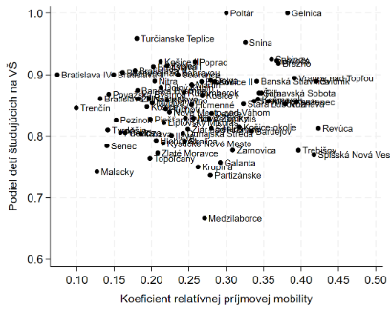
Obrázok 2: Podiel študentov na vysokých školách pochádzajúcich z 20 % najviac zarábajúcich rodín
okres | coefficient | podiel deti na VS
Bratislava I | 0.20 | 0.91
Bratislava II | 0.15 | 0.90
Bratislava III | 0.13 | 0.86
Bratislava IV | 0.07 | 0.90
Bratislava V | 0.18 | 0.91
Malacky | 0.13 | 0.74
Pezinok | 0.15 | 0.83
Senec | 0.14 | 0.78
Dunajská Streda | 0.24 | 0.80
Galanta | 0.29 | 0.76
Hlohovec | 0.21 | 0.79
Piešťany | 0.20 | 0.83
Senica | 0.28 | 0.81
Skalica | 0.24 | 0.79
Trnava | 0.19 | 0.80
Bánovce nad Bebravou | 0.16 | 0.90
Ilava | 0.23 | 0.80
Myjava | 0.20 | 0.85
Nové Mesto nad Váhom | 0.22 | 0.84
Partizánske | 0.28 | 0.74
Považská Bystrica | 0.14 | 0.87
Prievidza | 0.16 | 0.81
Púchov | 0.22 | 0.84
Trenčín | 0.10 | 0.85
Komárno | 0.22 | 0.86
Levice | 0.28 | 0.84
Nitra | 0.20 | 0.89
Nové Zámky | 0.26 | 0.83
Šaľa | 0.34 | 0.87
Topoľčany | 0.20 | 0.76
Zlaté Moravce | 0.21 | 0.77
Bytča | 0.25 | 0.83
Čadca | 0.16 | 0.81
Dolný Kubín | 0.21 | 0.88
Kysucké Nové Mesto | 0.22 | 0.79
Liptovský Mikuláš | 0.22 | 0.82
Martin | 0.25 | 0.88
Námestovo | 0.20 | 0.86
Ružomberok | 0.24 | 0.87
Turčianske Teplice | 0.18 | 0.96
Tvrdošín | 0.14 | 0.81
Žilina | 0.18 | 0.86
Banská Bystrica | 0.18 | 0.87
Banská Štiavnica | 0.34 | 0.89
Brezno | 0.37 | 0.92
Detva | 0.28 | 0.89
Krupina | 0.26 | 0.75
Lučenec | 0.39 | 0.86
Poltár | 0.30 | 1.00
Revúca | 0.42 | 0.81
Rimavská Sobota | 0.35 | 0.87
Veľký Krtíš | 0.28 | 0.83
Zvolen | 0.22 | 0.91
Žarnovica | 0.31 | 0.78
Žiar nad Hronom | 0.25 | 0.81
Bardejov | 0.33 | 0.81
Humenné | 0.25 | 0.85
Kežmarok | 0.34 | 0.86
Levoča | 0.37 | 0.92
Medzilaborce | 0.27 | 0.67
Poprad | 0.26 | 0.92
Prešov | 0.27 | 0.89
Sabinov | 0.36 | 0.92
Snina | 0.33 | 0.95
Stará Ľubovňa | 0.32 | 0.85
Stropkov | 0.34 | 0.86
Svidník | 0.42 | 0.89
Vranov nad Topľou | 0.39 | 0.89
Gelnica | 0.38 | 1.00
Košice I | 0.27 | 0.87
Košice II | 0.28 | 0.89
Košice III | 0.21 | 0.92
Košice IV | 0.19 | 0.85
Košice-okolie | 0.32 | 0.81
Michalovce | 0.36 | 0.86
Rožňava | 0.38 | 0.85
Sobrance | 0.24 | 0.90
Spišská Nová Ves | 0.42 | 0.77
Trebišov | 0.40 | 0.78

Graf7
Graf 7: Vzťah medzi štúdiom na vysokej škole a nezamestnanosťou v nízkopríjmových rodinách
okres | podiel deti na VS | nezamestnanost
Bratislava I | 0.77 | 2.99 | 0.77
Bratislava II | 0.65 | 3.88 | 0.65
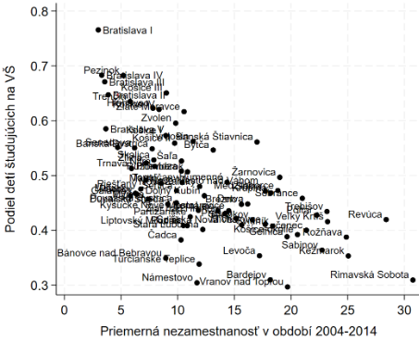
Bratislava III | 0.67 | 3.56 | 0.67
Bratislava IV | 0.68 | 3.30 | 0.68
Bratislava V | 0.59 | 3.66 | 0.59
Malacky | 0.47 | 6.27 | 0.47
Pezinok | 0.68 | 5.20 | 0.68
Senec | 0.55 | 4.70 | 0.55
Dunajská Streda | 0.45 | 9.13 | 0.45
Galanta | 0.46 | 5.81 | 0.46
Hlohovec | 0.62 | 7.82 | 0.62
Piešťany | 0.48 | 6.74 | 0.48
Senica | 0.47 | 9.90 | 0.47
Skalica | 0.53 | 7.89 | 0.53
Trnava | 0.51 | 5.93 | 0.51
Bánovce nad Bebravou | 0.35 | 8.94 | 0.35
Ilava | 0.55 | 6.20 | 0.55
Myjava | 0.46 | 7.42 | 0.46
Nové Mesto nad Váhom | 0.49 | 7.19 | 0.49
Partizánske | 0.42 | 11.11 | 0.42
Považská Bystrica | 0.45 | 9.89 | 0.45
Prievidza | 0.51 | 10.33 | 0.51
Púchov | 0.47 | 6.39 | 0.47
Trenčín | 0.64 | 5.81 | 0.64
Komárno | 0.44 | 13.54 | 0.44
...

Graf8
Graf 8: Vzťah medzi štúdiom na vysokej škole a nezamestnanosťou v bohatých rodinách
okres | podiel deti na VS | nezamestnanost
Bratislava I | 0.913 | 2.991
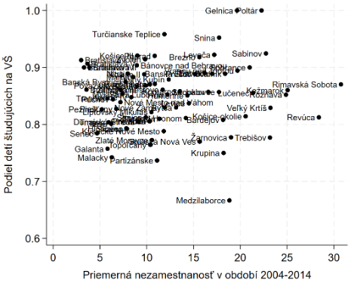
Bratislava II | 0.900 | 3.877
Bratislava III | 0.861 | 3.561
Bratislava IV | 0.900 | 3.299
Bratislava V | 0.907 | 3.661
Malacky | 0.742 | 6.268
Pezinok | 0.826 | 5.204
Senec | 0.784 | 4.698
Dunajská Streda | 0.805 | 9.128
Galanta | 0.757 | 5.812
Hlohovec | 0.793 | 7.818
Piešťany | 0.828 | 6.744
Senica | 0.813 | 9.905
Skalica | 0.792 | 7.889
Trnava | 0.804 | 5.927
Bánovce nad Bebravou | 0.904 | 8.943
Ilava | 0.801 | 6.196
Myjava | 0.854 | 7.422
Nové Mesto nad Váhom | 0.839 | 7.189
Partizánske | 0.737 | 11.106
Považská Bystrica | 0.868 | 9.886
Prievidza | 0.806 | 10.330
Púchov | 0.844 | 6.392
Trenčín | 0.846 | 5.809
Komárno | 0.858 | 13.535
...

Graf9
A: Rodičia s nízkym vzdelaním*
B: Rodičia so stredným vzdelaním
Graf 9: Podiel detí študujúcich na vysokej škole vzhľadom na vzdelanie ich rodičov
Nizke vzdelanie rodicov
Chlapci | 7%
Všetci | 15%
Dievčatá | 23%
Stredne vzdelanie rodicov
Chlapci | 43%
Všetci | 47%
Dievčatá | 51%
Cvysoke vzdelanie rodicov
Chlapci | 71%
Všetci | 79%
Dievčatá | 91%

C: Rodičia s vysokoškolským vzdelaním

